事业
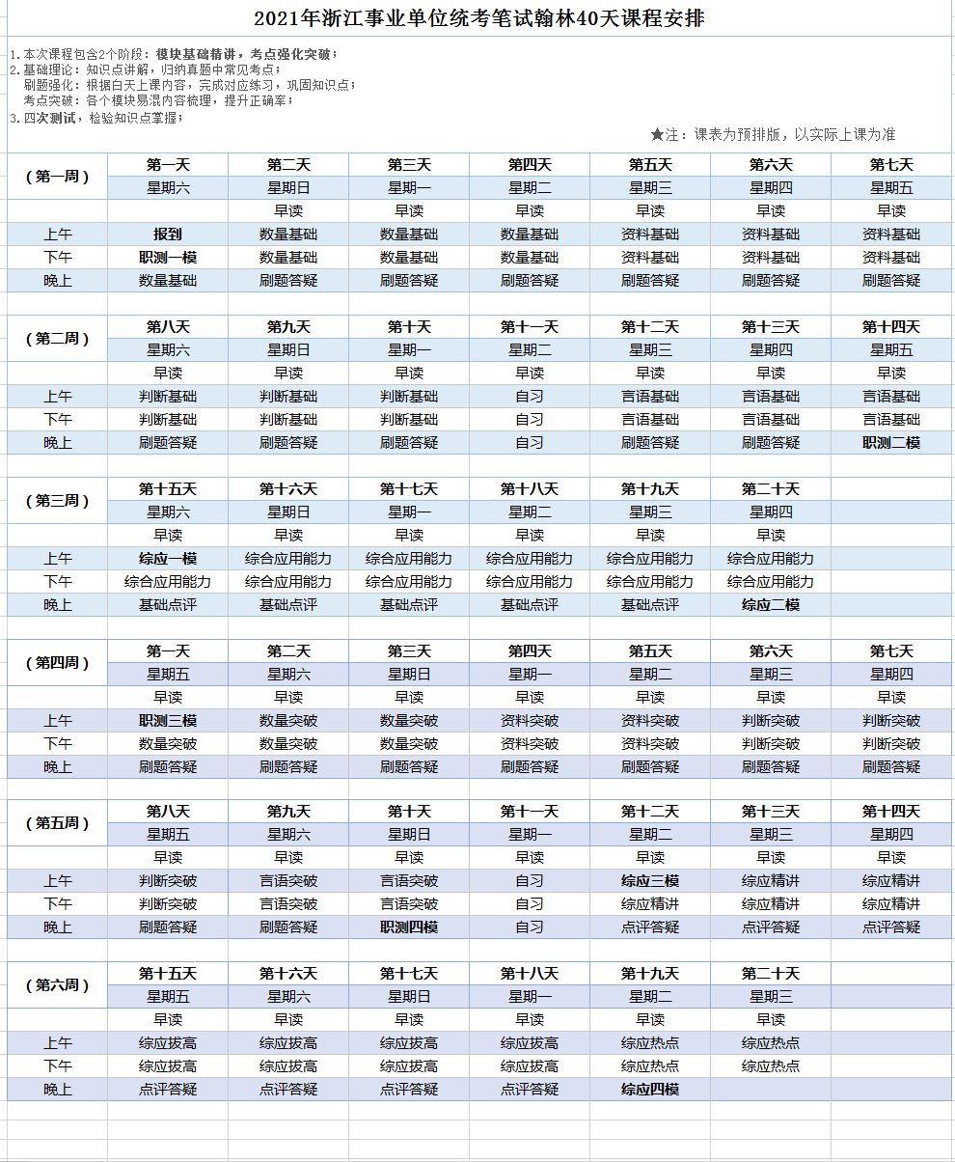
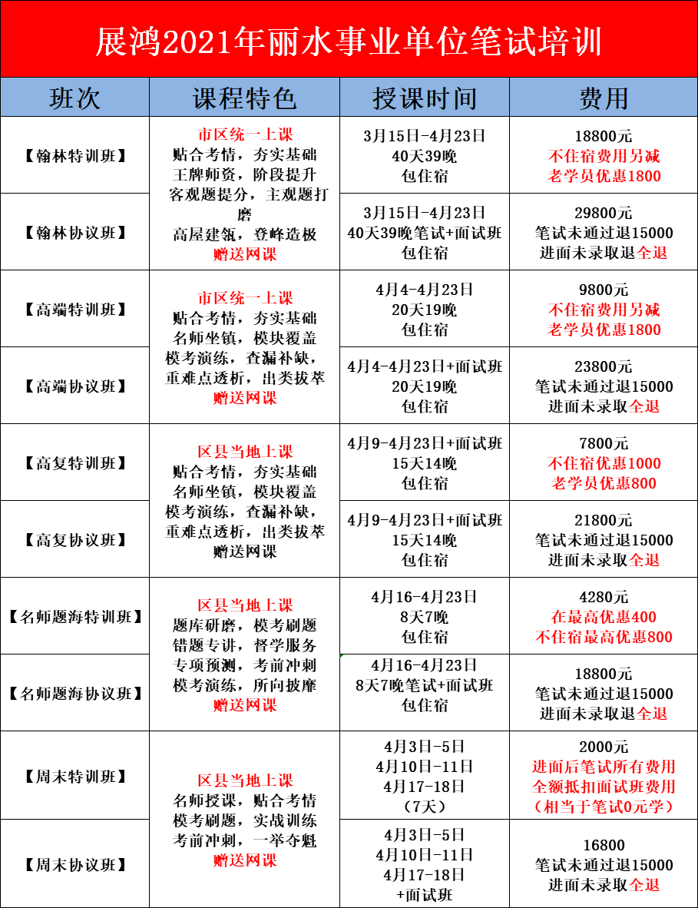
事业单位课程欢迎各位考生推荐：许老师13754314183

